Resumen Algoritmos SLP
COMPARATIVA DE CONVERGENCIA - ALGORITMO SLP (Modelo Integral 18 Sectores)
Cadena Continua Horno-Cinta y Minimización de Centroides (Flujo de Masa Hoja 3)
 | OPTIMIZACIÓN 10.000 ITERACIONES - ALMACENES NO SOLAPADOS Y CADENA HORNO-CINTA
Iteración | Etapa Metodológica | Z_masa [kg·m/turno] | Reducción [%] | Cruces de Flujo | Solapamientos Físicos |  |  | Aislamiento Térmico [m] | Costo Total Función Objetivo
0 | Iteración 0 (Inicial Desordenada) | 99,634.60 | 0,0% | 3200.0% | 4 |  |  | 0.0 m (NO) | 74,035.20
1 | 1. MP (Punto) | 0.00 | 0.00 | 0.0% | 46.95 | 725.0% | Punto Exterior Sin Solape | 8.14 m (OK) | 74,811.67
2 | 2. Aduana MP | 3.80 | 3.80 | 1450.0% | 48.94 | 725.0% | Bloque Físico | 8.6 m (OK) | 1,867.28
3 | 3. Sección pesado | 2.00 | 3.80 | 760.0% | 51.87 | 720.0% | Bloque Físico | 9.35 m (OK) | 1,450.78
4 | 4. Amasado G | 2.40 | 2.17 | 522.0% | 54.07 | 720.0% | Bloque Físico | 9.35 m (OK) | 1,450.78
5 | 5. Moldeado G | 2.5 | 2.32 | 5.8 | 56.52 | 7.2 | Bloque Físico
6 | 6. Horno túnel G | 8.6 | 2.3 | 19.78 | 51.27 | 13.73 | Bloque Cadena Colineal
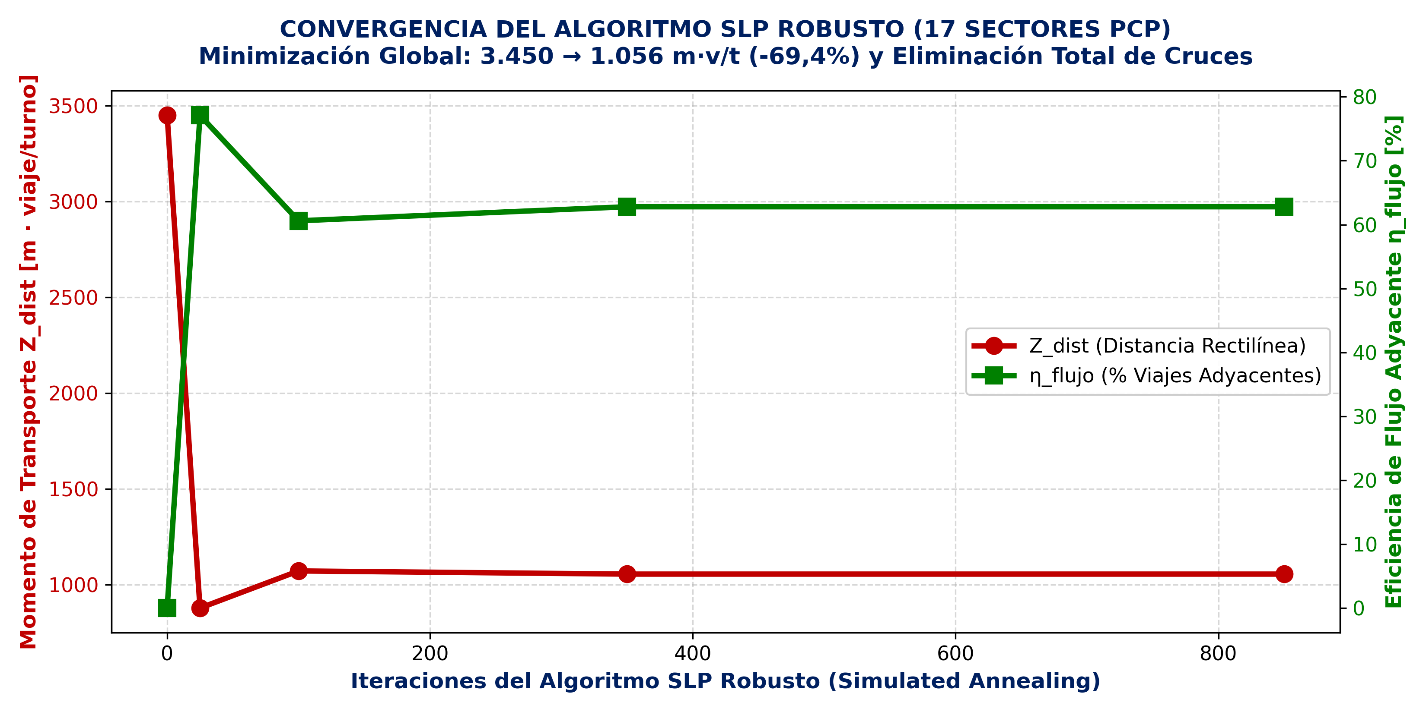
7 | 7. Cinta de enfriado G | 7 | 1.19 | 8.34 | 59.07 | 13.73 | Bloque Cadena Colineal
8 | 8. Envasado 1° Galletitas | 4 | 4.3 | 17.2 | 61.72 | 9.53 | Bloque Físico
9 | 9. Batido Panif. | 2.2 | 1.85 | 4.08 | 51.87 | 4.37 | Bloque Físico
10 | 10. Dosificado P. | 2 | 1.5 | 3 | 51.87 | 2.69 | Bloque Físico
11 | 11. Fermentado panes | 1.5 | 1.23 | 1.85 | 53.62 | 2.69 | Bloque Físico
12 | 12. Hornos rotat. panif. | 5.2 | 3.74 | 19.46 | 56.97 | 2.69 | Bloque Físico
13 | 13. Enfriado panificados | 2.65 | 2 | 5.3 | 61 | 2.69 | Bloque Físico
14 | 14. Envasado 1° panif. | 4.84 | 4.8 | 23.23 | 66.3 | 5.09 | Bloque Físico
15 | 15. PT (Punto) | 0 | 0 | 0 | 63.8 | 9.5 | Punto Exterior Sin Solape
16 | 16. Lavado / Scrap | 2.9 | 2 | 5.8 | 56.52 | 9.36 | Bloque Físico
17 | 17. Calidad crudo | 2.1 | 1.5 | 3.15 | 53.8 | 10 | Bloque Físico
18 | 18. Calidad cocido | 4.5 | 2.8 | 12.6 | 61.72 | 16 | Bloque Físico

Matriz Proximidad REL y TCR
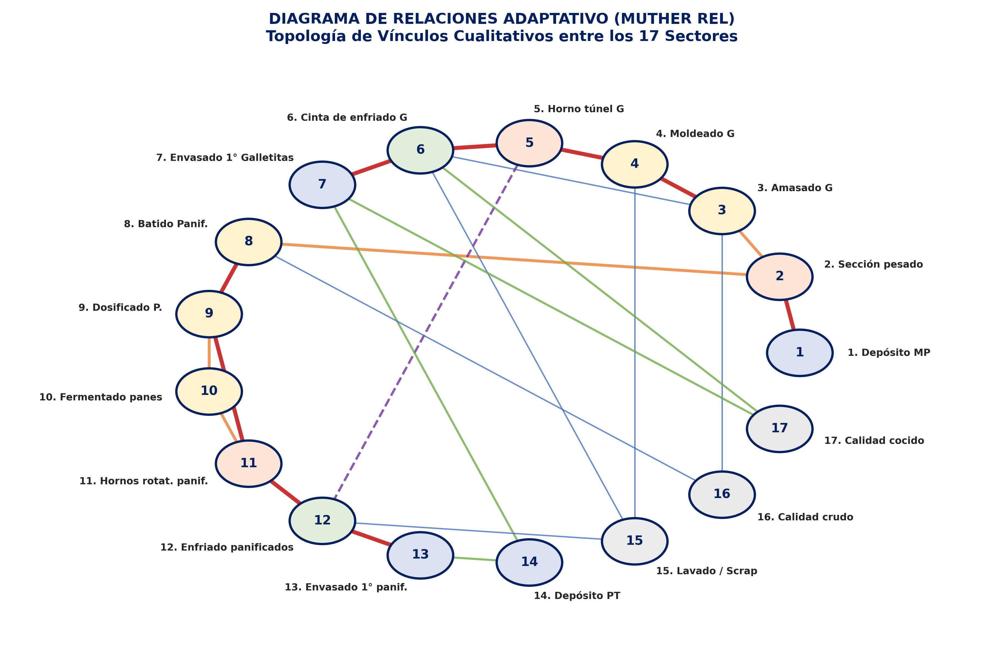
RANKING DE PRIORIDAD DE ASIGNACIÓN SLP (TOTAL CLOSENESS RATING)
Ordenamiento de Entrada según Método Systematic Layout Planning de Richard Muther

Prioridad (Rank) | ID | Sector / Departamento | Categoría | Valor TCR | Vínculos Críticos (A / E)
1 | 6 | 6. Cinta de enfriado G | Enfriamiento | 12 | A con 5, A con 7
2 | 9 | 9. Dosificado P. | Elaboración | 11 | A con 8, E con 10, A con 11
3 | 11 | 11. Hornos rotat. panif. | Cocción | 11 | A con 9, E con 10, A con 12
4 | 2 | 2. Sección pesado | Pesado | 10 | A con 1, E con 3, E con 8
5 | 3 | 3. Amasado G | Elaboración | 9 | E con 2, A con 4
6 | 4 | 4. Moldeado G | Elaboración | 9 | A con 3, A con 5
7 | 7 | 7. Envasado 1° Galletitas | Envasado | 8 | A con 6
8 | 8 | 8. Batido Panif. | Elaboración | 8 | E con 2, A con 9
9 | 12 | 12. Enfriado panificados | Enfriamiento | 8 | A con 11, A con 13
10 | 5 | 5. Horno túnel G | Cocción | 7 | A con 4, A con 6
11 | 10 | 10. Fermentado panes | Elaboración | 6 | E con 9, E con 11
12 | 13 | 13. Envasado 1° panif. | Envasado | 6 | A con 12
13 | 1 | 1. Depósito MP | Almacén | 4 | A con 2
14 | 14 | 14. Depósito PT | Almacén | 4 | -
15 | 17 | 17. Calidad cocido | Control | 4 | -
16 | 15 | 15. Lavado / Scrap | Servicios | 3 | -
17 | 16 | 16. Calidad crudo | Control | 2 | -

Superficies Puestos (Guerchet)
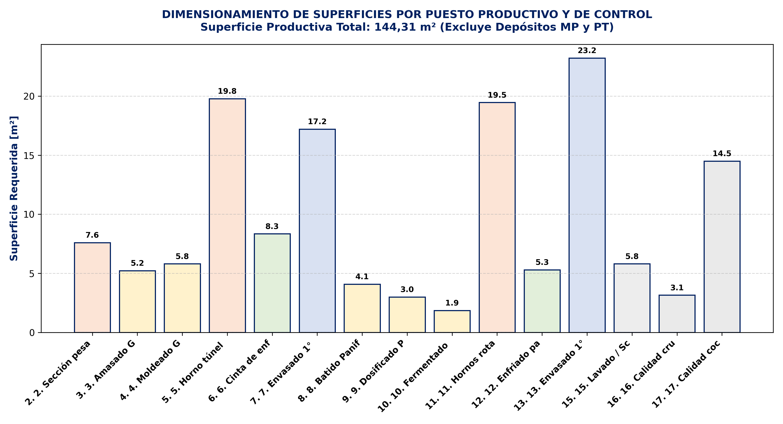
SUPERFICIES Y DIMENSIONAMIENTO OFICIAL (MÉTODO DE GUERCHET Y PCP)
17 Sectores Físicos a Escala: Puestos Productivos, Almacenes y Control

ID | Sector / Departamento | Categoría SLP | Tipo Modelado | Ancho w [m] | Largo h [m] | Superficie Total [m²] | % Sup. Productiva
1 | 1. Depósito MP | Almacén Físico | Bloque Físico | 8.30 | 6.30 | 52.29
2 | 2. Aduana MP | Servicio / Logística | Bloque Físico | 3.80 | 3.80 | 14.50
3 | 3. Sección pesado | Servicio / Logística | Bloque Físico | 2.00 | 3.80 | 7.60
4 | 4. Amasado G | Proceso Productivo | Bloque Físico | 2.40 | 2.17 | 5.22
5 | 5. Moldeado G | Proceso Productivo | Bloque Físico | 2.50 | 2.32 | 5.80
6 | 6. Horno túnel G | Proceso Productivo | Bloque Físico | 8.60 | 2.30 | 19.78
7 | 7. Cinta de enfriado G | Proceso Productivo | Bloque Físico | 7.00 | 1.19 | 8.34
8 | 8. Envasado 1° Galletitas | Servicio / Logística | Bloque Físico | 4.00 | 4.30 | 17.20
9 | 9. Batido Panif. | Proceso Productivo | Bloque Físico | 2.20 | 1.85 | 4.08
10 | 10. Dosificado P. | Proceso Productivo | Bloque Físico | 2.00 | 1.50 | 3.00
11 | 11. Fermentado panes | Proceso Productivo | Bloque Físico | 1.50 | 1.23 | 1.85
12 | 12. Hornos rotat. panif. | Proceso Productivo | Bloque Físico | 5.20 | 3.74 | 19.46
13 | 13. Enfriado panificados | Proceso Productivo | Bloque Físico | 2.65 | 2.00 | 5.30
14 | 14. Envasado 1° panif. | Servicio / Logística | Bloque Físico | 4.84 | 4.80 | 23.23
15 | 15. Depósito PT | Almacén Físico | Bloque Físico | 12.00 | 15.60 | 187.20
16 | 16. Lavado / Scrap | Servicio / Logística | Bloque Físico | 2.90 | 2.00 | 5.80
17 | 17. Calidad crudo | Servicio / Logística | Bloque Físico | 2.10 | 1.50 | 3.15
18 | 18. Calidad cocido | Servicio / Logística | Bloque Físico | 4.5 | 2.8 | 12.60

Iteración 0
ALGORITMO SLP - ITERACIÓN 0 (Modelo Integral 18 Sectores)
Coordenadas Centroides 2D y Momento Másico [kg·m/turno]

ID | Sector / Departamento | Coord X [m] | Coord Y [m] | Ancho w [m] | Largo h [m] | Superficie [m²] | Línea / Proceso | MÉTRICA EVALUADA | VALOR
1 | 1. MP (Punto) | 0.00 | 5.00 | 0.00 | 0.00 | 0.00 | Común / Auxiliar | Momento Transporte Z_dist Rectilíneo | 3450.0 m·v/t
2 | 2. Aduana MP | 14.00 | 9.00 | 3.80 | 3.80 | 14.50 | Común / Auxiliar | Momento Transporte Z_dist Euclídeo | 2742.06 m·v/t
3 | 3. Sección pesado | 18.00 | 3.00 | 2.00 | 3.80 | 7.60 | Línea A - Galletitas | Viajes Adyacentes (gap <= 1.2m) | 0 / 188
4 | 4. Amasado G | 7.00 | 4.00 | 2.40 | 2.17 | 5.22 | Línea A - Galletitas | Eficiencia de Flujo Adyacente (η) | 0.0%
5 | 5. Moldeado G | 14.00 | 11.00 | 2.50 | 2.32 | 5.80 | Línea A - Galletitas | Cruces de Líneas de Flujo | 36
6 | 6. Horno túnel G | 10.00 | 13.00 | 8.60 | 2.30 | 19.78 | Línea A - Galletitas | Penetraciones de Máquinas | 24
7 | 7. Cinta de enfriado G | 17.80 | 13.00 | 7.00 | 1.19 | 8.34 | Línea A - Galletitas | Distancia Horno (5) <-> Enfriado (12) | 0.0 m
8 | 8. Envasado 1° Galletitas | 28.00 | 7.00 | 4.00 | 4.30 | 17.20 | Línea B - Panificados | Aislamiento Térmico (>=6.5m) | INCUMPLE
9 | 9. Batido Panif. | 17.00 | 6.00 | 2.20 | 1.85 | 4.08 | Línea B - Panificados | Huella Neta de Nave | 42.15m x 20.65m (870.4 m²)
10 | 10. Dosificado P. | 9.00 | 2.00 | 2.00 | 1.50 | 3.00 | Línea B - Panificados | Costo Total Función Objetivo | 74035.2
11 | 11. Fermentado panes | 14.00 | 2.00 | 1.50 | 1.23 | 1.85 | Línea B - Panificados
12 | 12. Hornos rotat. panif. | 11.00 | 6.00 | 5.20 | 3.74 | 19.46 | Línea B - Panificados
13 | 13. Enfriado panificados | 16.00 | 8.00 | 2.65 | 2.00 | 5.30 | Línea B - Panificados
14 | 14. Envasado 1° panif. | 23.00 | 3.00 | 4.84 | 4.80 | 23.23 | Común / Auxiliar
15 | 15. PT (Punto) | 32.00 | 5.00 | 0.00 | 0.00 | 0.00 | Común / Auxiliar
16 | 16. Lavado / Scrap | 2.00 | 2.00 | 2.90 | 2.00 | 5.80 | Común / Auxiliar
17 | 17. Calidad crudo | 5.00 | 8.00 | 2.10 | 1.50 | 3.15 | Común / Auxiliar
18 | 18. Calidad cocido | 22 | 7 | 4.5 | 2.8 | 12.6
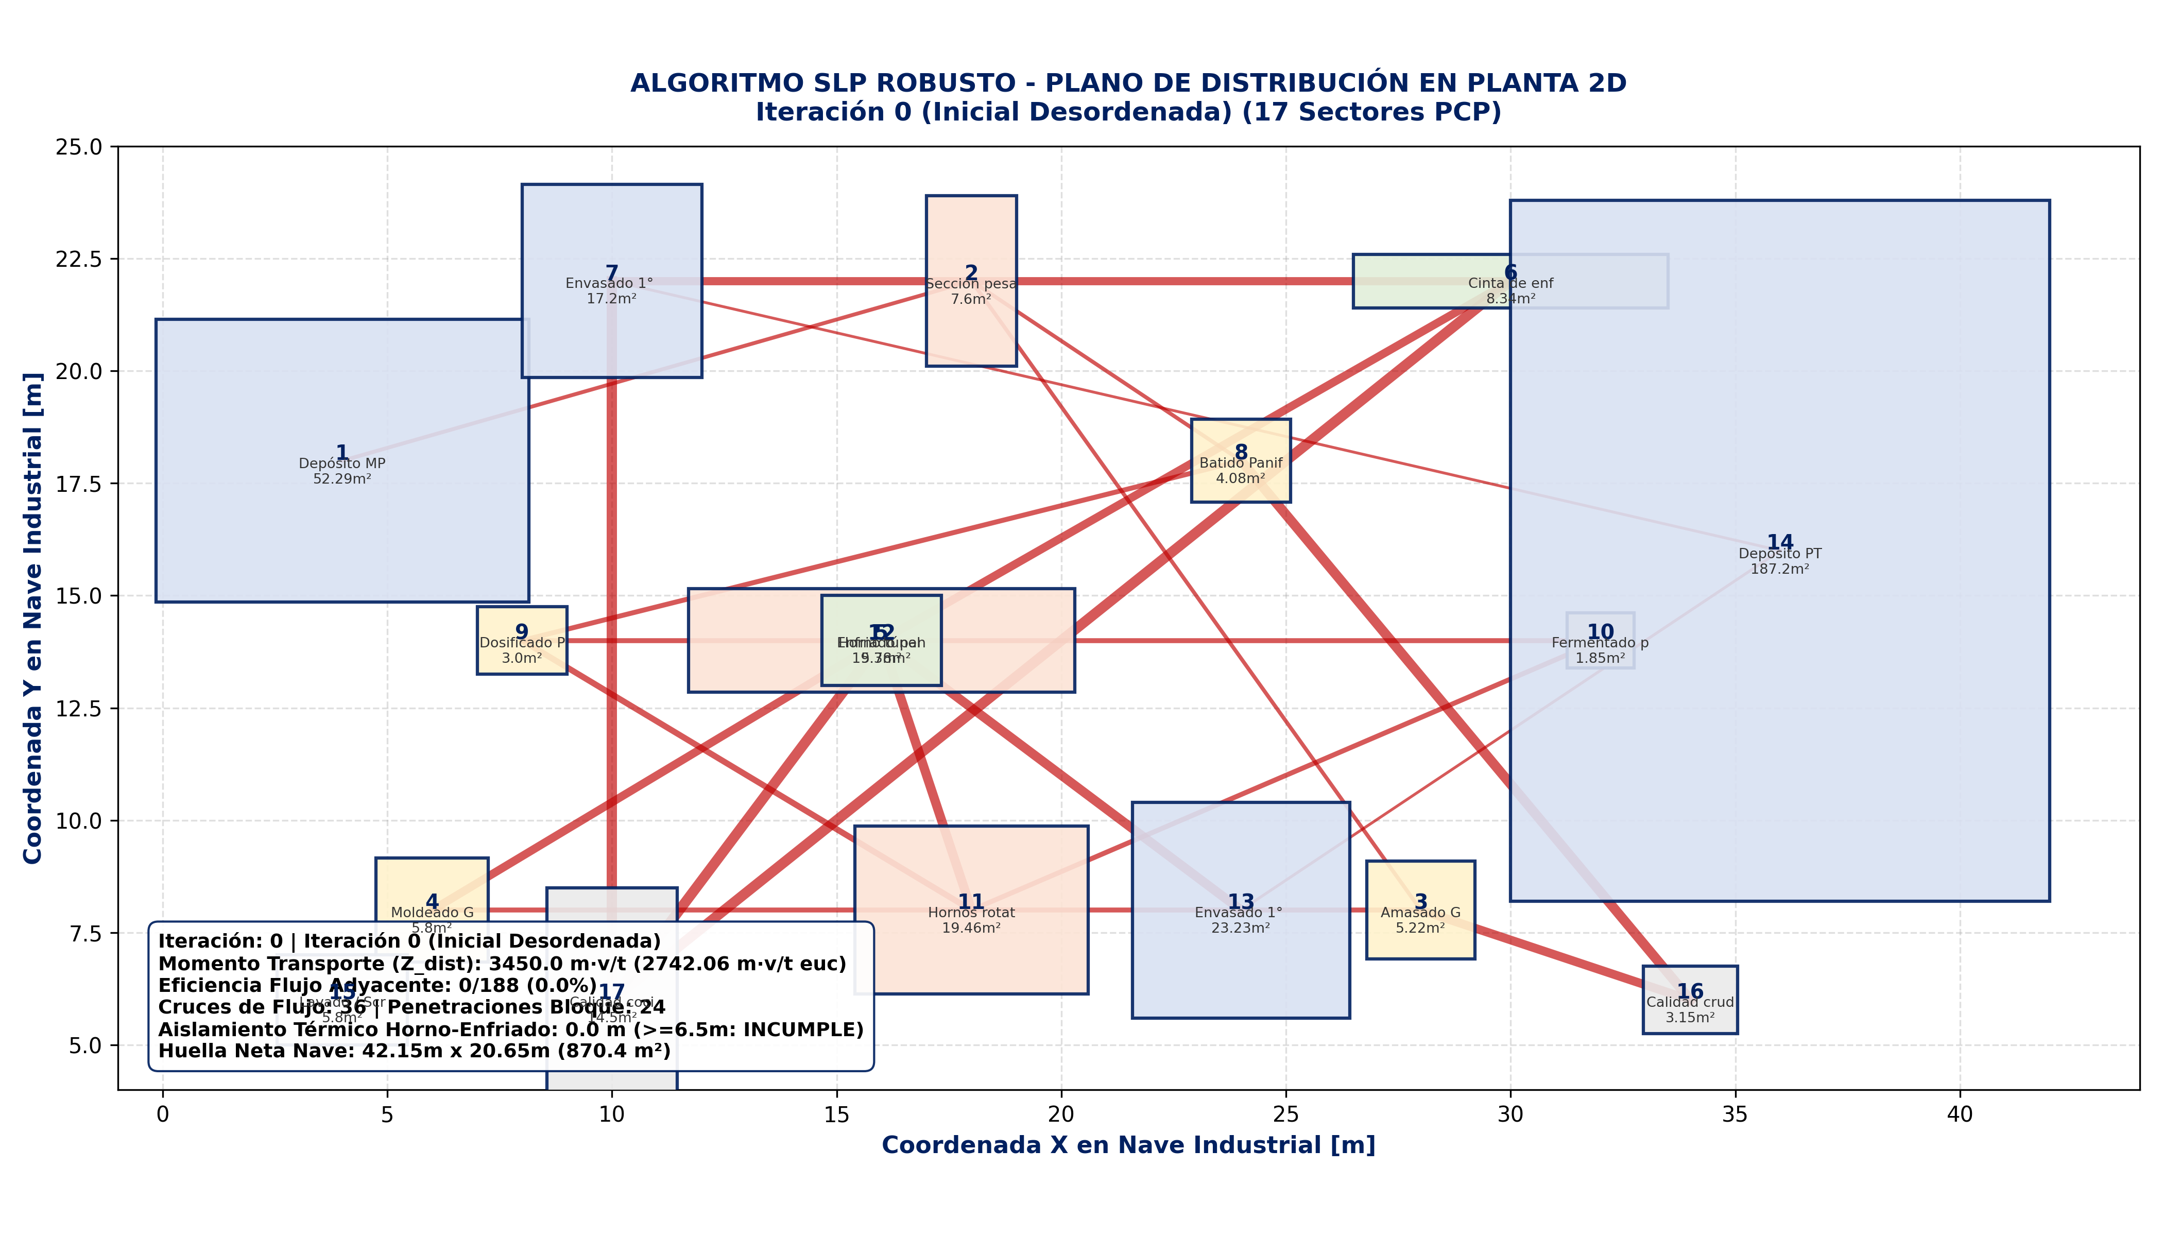
 | Momento Total de Masa Z_masa [kg·m/turno]: | 99634.6
 | Cruces de Flujo: | 32
 | Solapamientos Físicos: | 4

Iteración 25
ALGORITMO SLP - ITERACIÓN 25 (Modelo Integral 18 Sectores)
Coordenadas Centroides 2D y Momento Másico [kg·m/turno]

ID | Sector / Departamento | Coord X [m] | Coord Y [m] | Ancho w [m] | Largo h [m] | Superficie [m²] | Línea / Proceso | MÉTRICA EVALUADA | VALOR
1 | 1. MP (Punto) | 5.51 | 8.82 | 0.00 | 0.00 | 0.00 | Común / Auxiliar | Momento Transporte Z_dist Rectilíneo | 879.0 m·v/t
2 | 2. Aduana MP | 5.68 | 8.87 | 3.80 | 3.80 | 14.50 | Común / Auxiliar | Momento Transporte Z_dist Euclídeo | 807.95 m·v/t
3 | 3. Sección pesado | 5.72 | 2.41 | 2.00 | 3.80 | 7.60 | Línea A - Galletitas | Viajes Adyacentes (gap <= 1.2m) | 145 / 188
4 | 4. Amasado G | 0.28 | 5.50 | 2.40 | 2.17 | 5.22 | Línea A - Galletitas | Eficiencia de Flujo Adyacente (η) | 77.1%
5 | 5. Moldeado G | 0.31 | 9.75 | 2.50 | 2.32 | 5.80 | Línea A - Galletitas | Cruces de Líneas de Flujo | 0
6 | 6. Horno túnel G | 0.31 | 14.17 | 8.60 | 2.30 | 19.78 | Línea A - Galletitas | Penetraciones de Máquinas | 4
7 | 7. Cinta de enfriado G | 8.11 | 14.17 | 7.00 | 1.19 | 8.34 | Línea A - Galletitas | Distancia Horno (5) <-> Enfriado (12) | 8.14 m
8 | 8. Envasado 1° Galletitas | 13.38 | 9.21 | 4.00 | 4.30 | 17.20 | Línea B - Panificados | Aislamiento Térmico (>=6.5m) | CUMPLE
9 | 9. Batido Panif. | 9.49 | 2.16 | 2.20 | 1.85 | 4.08 | Línea B - Panificados | Huella Neta de Nave | 42.65m x 15.6m (665.34 m²)
10 | 10. Dosificado P. | 9.59 | -0.92 | 2.00 | 1.50 | 3.00 | Línea B - Panificados | Costo Total Función Objetivo | 74811.67
11 | 11. Fermentado panes | 13.08 | -1.45 | 1.50 | 1.23 | 1.85 | Línea B - Panificados
12 | 12. Hornos rotat. panif. | 19.33 | -1.72 | 5.20 | 3.74 | 19.46 | Línea B - Panificados
13 | 13. Enfriado panificados | 19.69 | 3.21 | 2.65 | 2.00 | 5.30 | Línea B - Panificados
14 | 14. Envasado 1° panif. | 20.98 | 9.06 | 4.84 | 4.80 | 23.23 | Común / Auxiliar
15 | 15. PT (Punto) | 15.63 | 9.23 | 0.00 | 0.00 | 0.00 | Común / Auxiliar
16 | 16. Lavado / Scrap | 27.85 | -0.65 | 2.90 | 2.00 | 5.80 | Común / Auxiliar
17 | 17. Calidad crudo | 0.31 | 1.05 | 2.10 | 1.50 | 3.15 | Común / Auxiliar
18 | 18. Calidad cocido | 29.55 | 9.04 | 4.5 | 2.8 | 12.6
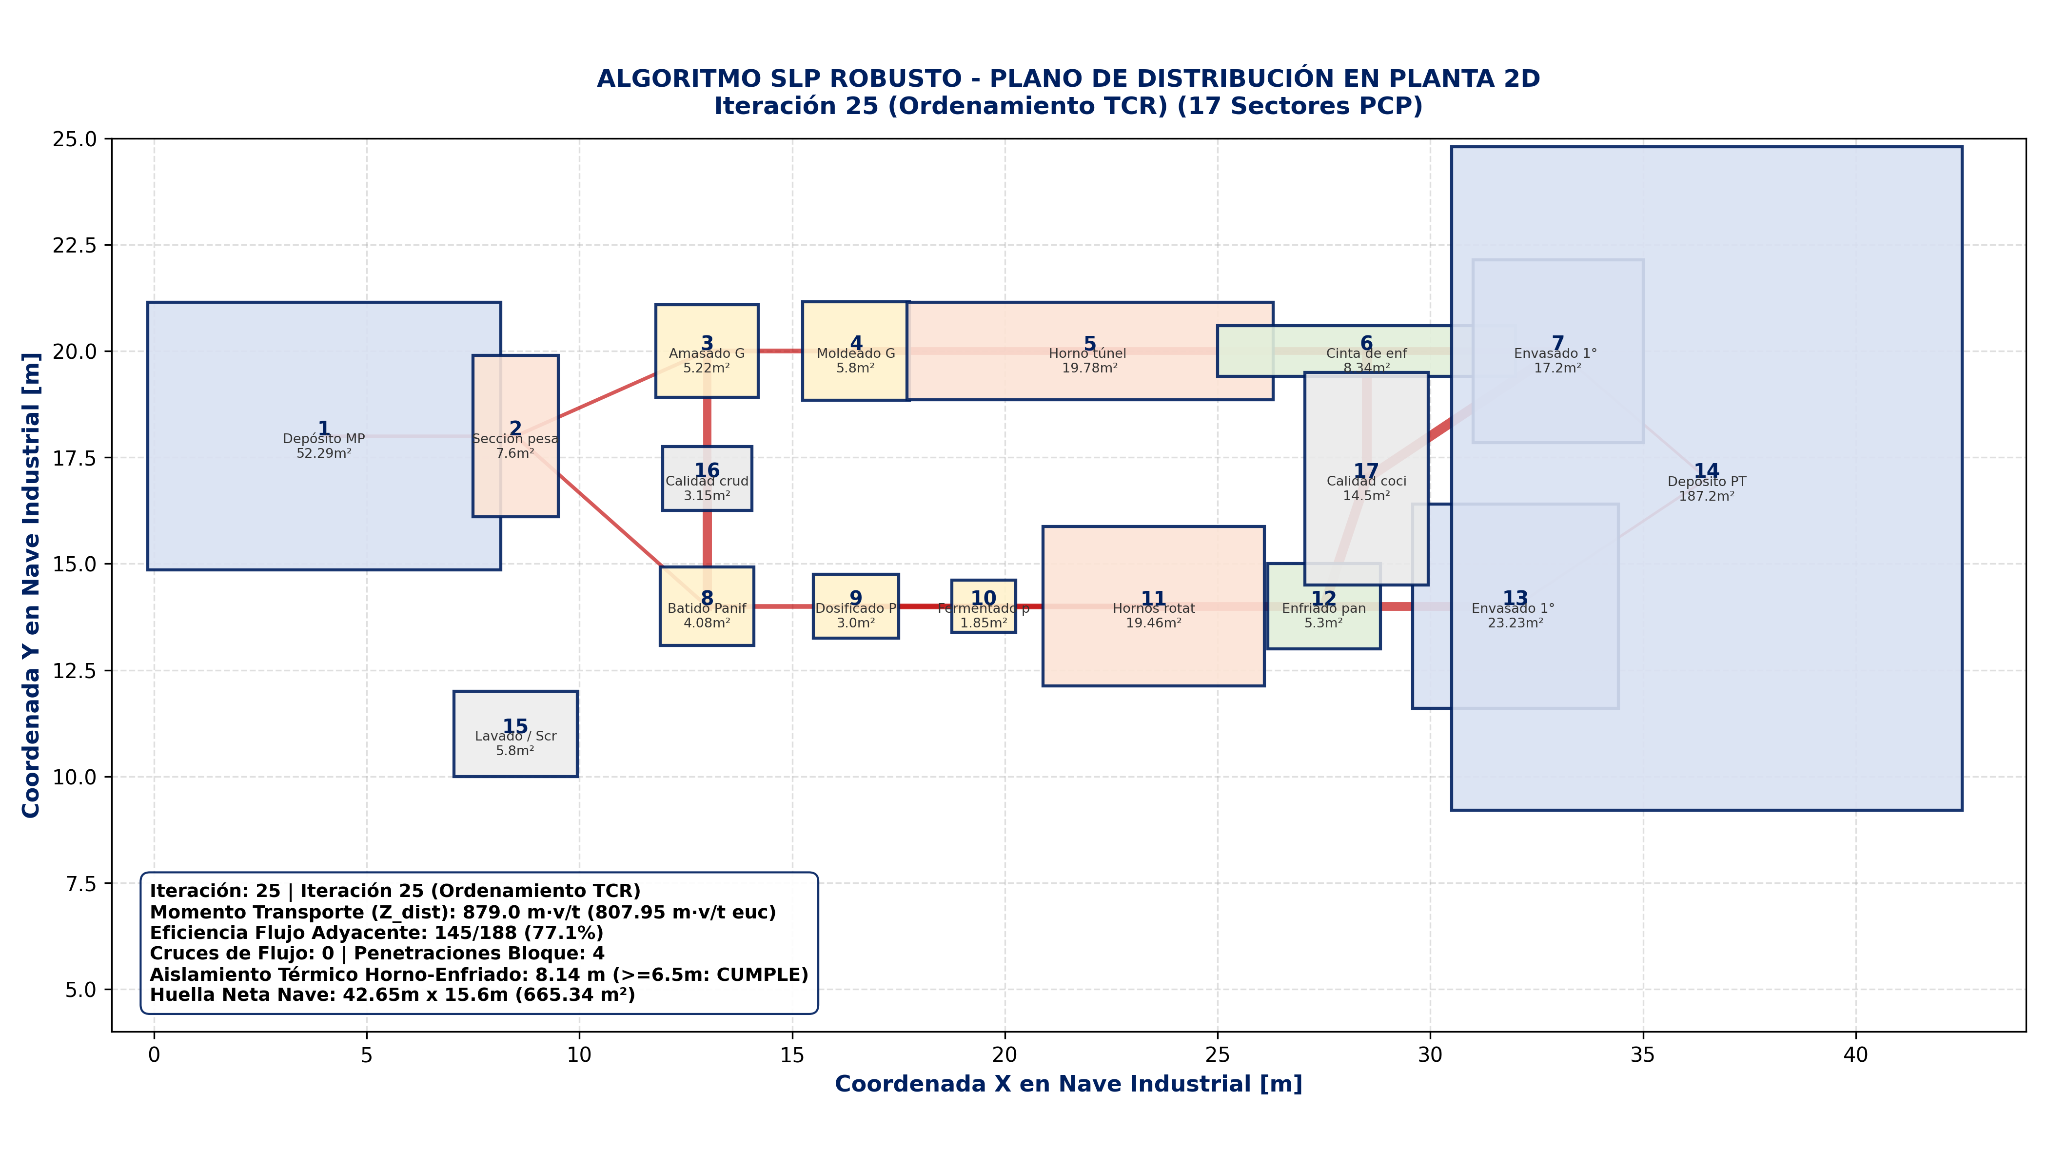
 | Momento Total de Masa Z_masa [kg·m/turno]: | 51242.3
 | Cruces de Flujo: | 8
 | Solapamientos Físicos: | 0

Iteración 100
ALGORITMO SLP - ITERACIÓN 100 (Modelo Integral 18 Sectores)
Coordenadas Centroides 2D y Momento Másico [kg·m/turno]

ID | Sector / Departamento | Coord X [m] | Coord Y [m] | Ancho w [m] | Largo h [m] | Superficie [m²] | Línea / Proceso | MÉTRICA EVALUADA | VALOR
1 | 1. MP (Punto) | 6.30 | 8.50 | 0.00 | 0.00 | 0.00 | Común / Auxiliar | Momento Transporte Z_dist Rectilíneo | 1072.6 m·v/t
2 | 2. Aduana MP | 6.44 | 8.54 | 3.80 | 3.80 | 14.50 | Común / Auxiliar | Momento Transporte Z_dist Euclídeo | 964.58 m·v/t
3 | 3. Sección pesado | 6.47 | 3.22 | 2.00 | 3.80 | 7.60 | Línea A - Galletitas | Viajes Adyacentes (gap <= 1.2m) | 114 / 188
4 | 4. Amasado G | 1.99 | 5.77 | 2.40 | 2.17 | 5.22 | Línea A - Galletitas | Eficiencia de Flujo Adyacente (η) | 60.6%
5 | 5. Moldeado G | 2.02 | 9.27 | 2.50 | 2.32 | 5.80 | Línea A - Galletitas | Cruces de Líneas de Flujo | 0
6 | 6. Horno túnel G | 2.02 | 12.91 | 8.60 | 2.30 | 19.78 | Línea A - Galletitas | Penetraciones de Máquinas | 1
7 | 7. Cinta de enfriado G | 9.82 | 12.91 | 7.00 | 1.19 | 8.34 | Línea A - Galletitas | Distancia Horno (5) <-> Enfriado (12) | 8.6 m
8 | 8. Envasado 1° Galletitas | 12.79 | 8.82 | 4.00 | 4.30 | 17.20 | Línea B - Panificados | Aislamiento Térmico (>=6.5m) | CUMPLE
9 | 9. Batido Panif. | 9.58 | 3.01 | 2.20 | 1.85 | 4.08 | Línea B - Panificados | Huella Neta de Nave | 50.6m x 15.6m (789.36 m²)
10 | 10. Dosificado P. | 9.66 | 0.48 | 2.00 | 1.50 | 3.00 | Línea B - Panificados | Costo Total Función Objetivo | 1867.28
11 | 11. Fermentado panes | 12.53 | 0.04 | 1.50 | 1.23 | 1.85 | Línea B - Panificados
12 | 12. Hornos rotat. panif. | 17.69 | -0.18 | 5.20 | 3.74 | 19.46 | Línea B - Panificados
13 | 13. Enfriado panificados | 17.98 | 3.88 | 2.65 | 2.00 | 5.30 | Línea B - Panificados
14 | 14. Envasado 1° panif. | 19.04 | 8.69 | 4.84 | 4.80 | 23.23 | Común / Auxiliar
15 | 15. PT (Punto) | 14.63 | 8.83 | 0.00 | 0.00 | 0.00 | Común / Auxiliar
16 | 16. Lavado / Scrap | 24.70 | 0.70 | 2.90 | 2.00 | 5.80 | Común / Auxiliar
17 | 17. Calidad crudo | 2.02 | 2.10 | 2.10 | 1.50 | 3.15 | Común / Auxiliar
18 | 18. Calidad cocido | 26.1 | 8.68 | 4.5 | 2.8 | 12.6
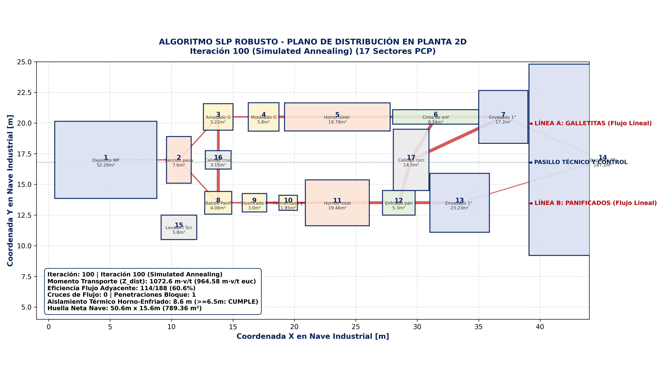
 | Momento Total de Masa Z_masa [kg·m/turno]: | 42215.4
 | Cruces de Flujo: | 8
 | Solapamientos Físicos: | 0

Iteración 350
ALGORITMO SLP - ITERACIÓN 350 (Modelo Integral 18 Sectores)
Coordenadas Centroides 2D y Momento Másico [kg·m/turno]

ID | Sector / Departamento | Coord X [m] | Coord Y [m] | Ancho w [m] | Largo h [m] | Superficie [m²] | Línea / Proceso | MÉTRICA EVALUADA | VALOR
1 | 1. MP (Punto) | 6.88 | 8.26 | 0.00 | 0.00 | 0.00 | Común / Auxiliar | Momento Transporte Z_dist Rectilíneo | 1056.1 m·v/t
2 | 2. Aduana MP | 7.00 | 8.30 | 3.80 | 3.80 | 14.50 | Común / Auxiliar | Momento Transporte Z_dist Euclídeo | 944.63 m·v/t
3 | 3. Sección pesado | 7.03 | 3.81 | 2.00 | 3.80 | 7.60 | Línea A - Galletitas | Viajes Adyacentes (gap <= 1.2m) | 118 / 188
4 | 4. Amasado G | 3.25 | 5.96 | 2.40 | 2.17 | 5.22 | Línea A - Galletitas | Eficiencia de Flujo Adyacente (η) | 62.8%
5 | 5. Moldeado G | 3.27 | 8.91 | 2.50 | 2.32 | 5.80 | Línea A - Galletitas | Cruces de Líneas de Flujo | 0
6 | 6. Horno túnel G | 3.27 | 11.98 | 8.60 | 2.30 | 19.78 | Línea A - Galletitas | Penetraciones de Máquinas | 0
7 | 7. Cinta de enfriado G | 11.07 | 11.98 | 7.00 | 1.19 | 8.34 | Línea A - Galletitas | Distancia Horno (5) <-> Enfriado (12) | 9.35 m
8 | 8. Envasado 1° Galletitas | 12.35 | 8.53 | 4.00 | 4.30 | 17.20 | Línea B - Panificados | Aislamiento Térmico (>=6.5m) | CUMPLE
9 | 9. Batido Panif. | 9.65 | 3.64 | 2.20 | 1.85 | 4.08 | Línea B - Panificados | Huella Neta de Nave | 50.6m x 15.6m (789.36 m²)
10 | 10. Dosificado P. | 9.72 | 1.50 | 2.00 | 1.50 | 3.00 | Línea B - Panificados | Costo Total Función Objetivo | 1450.78
11 | 11. Fermentado panes | 12.14 | 1.14 | 1.50 | 1.23 | 1.85 | Línea B - Panificados
12 | 12. Hornos rotat. panif. | 16.48 | 0.95 | 5.20 | 3.74 | 19.46 | Línea B - Panificados
13 | 13. Enfriado panificados | 16.73 | 4.37 | 2.65 | 2.00 | 5.30 | Línea B - Panificados
14 | 14. Envasado 1° panif. | 17.62 | 8.43 | 4.84 | 4.80 | 23.23 | Común / Auxiliar
15 | 15. PT (Punto) | 13.91 | 8.55 | 0.00 | 0.00 | 0.00 | Común / Auxiliar
16 | 16. Lavado / Scrap | 22.39 | 1.69 | 2.90 | 2.00 | 5.80 | Común / Auxiliar
17 | 17. Calidad crudo | 3.27 | 2.87 | 2.10 | 1.50 | 3.15 | Común / Auxiliar
18 | 18. Calidad cocido | 23.57 | 8.42 | 4.5 | 2.8 | 12.6
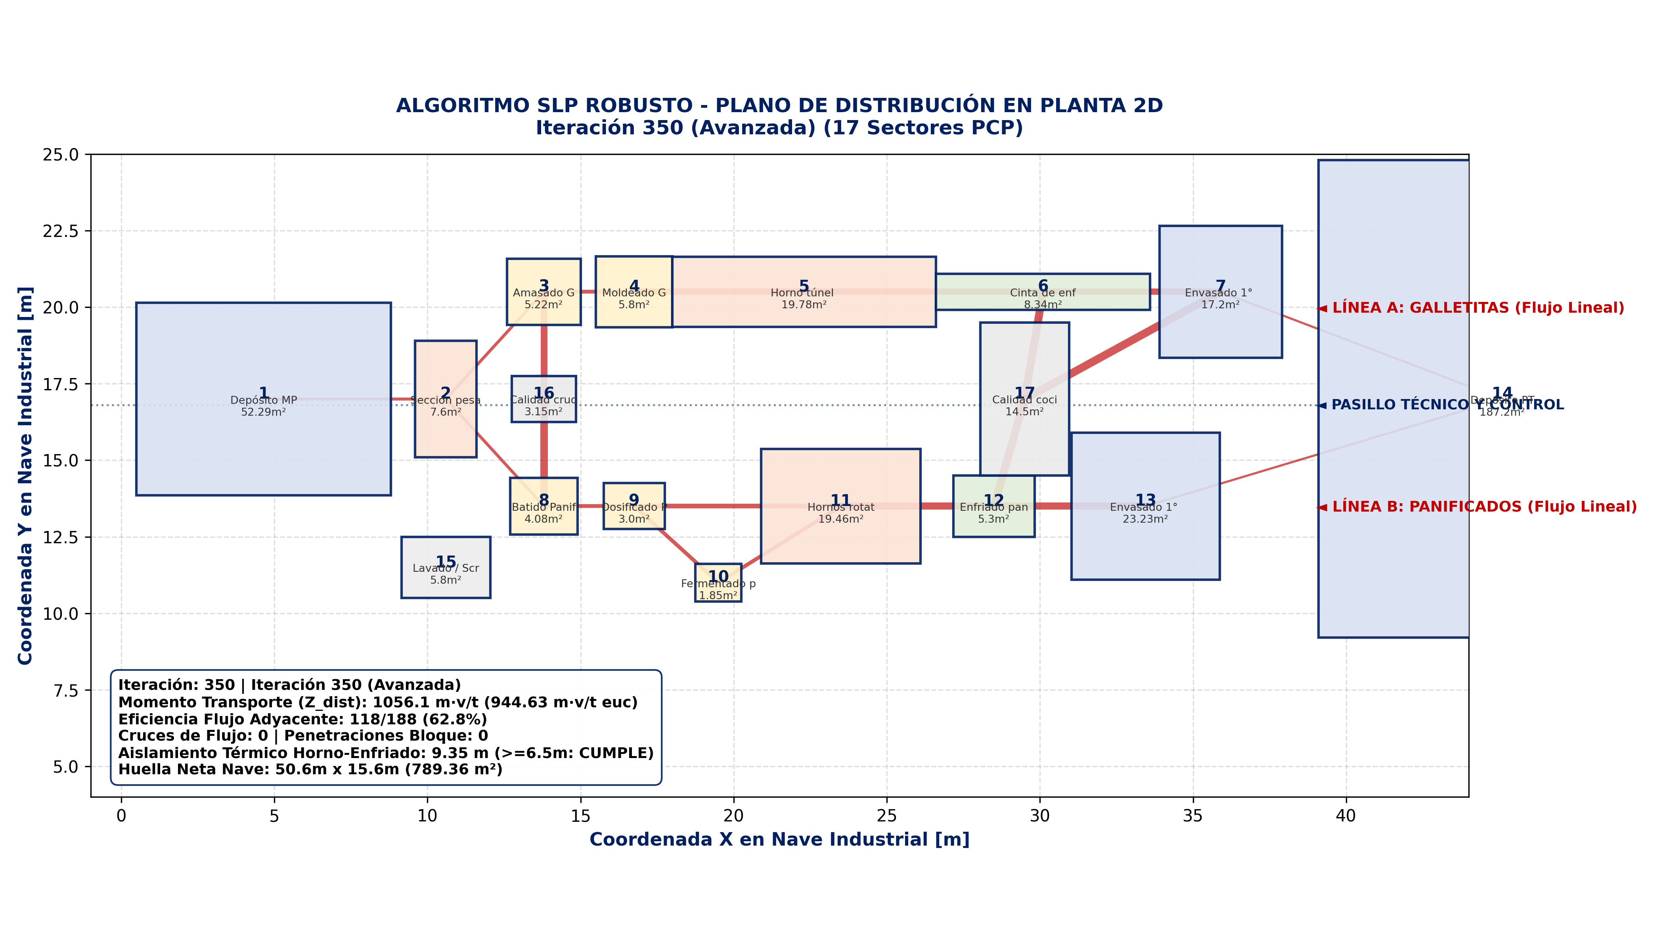
 | Momento Total de Masa Z_masa [kg·m/turno]: | 35628.7
 | Cruces de Flujo: | 8
 | Solapamientos Físicos: | 0

Iteración 10000 - Óptimo
ALGORITMO SLP - ITERACIÓN 10.000 (Rotación 90° y Cinta L/Colineal)
Coordenadas Centroides 2D, Orientación y Momento Másico [kg·m/turno] (Sin línea continua) - Cinta: colinear

ID | Sector / Departamento | Coord X [m] | Coord Y [m] | Ancho w [m] | Largo h [m] | Superficie [m²] | Línea / Proceso | MÉTRICA EVALUADA | VALOR
1 | Depósito MP | -8.45 | 10.28 | 8.30 | 6.30 | 52.29 | Común / Auxiliar | Momento Transporte Z_dist Rectilíneo | 1056.1 m·v/t
2 | Aduana MP [R 90°] | -8.45 | 5.23 | 3.80 | 3.80 | 14.50 | Común / Auxiliar | Momento Transporte Z_dist Euclídeo | 944.63 m·v/t
3 | Sección Pesado | -5.55 | 5.23 | 2.00 | 3.80 | 7.60 | Línea A - Galletitas | Viajes Adyacentes (gap <= 1.2m) | 118 / 188
4 | Amasado G | -5.55 | 2.25 | 2.40 | 2.17 | 5.22 | Línea A - Galletitas | Eficiencia de Flujo Adyacente (η) | 62.8%
5 | Moldeado G | -5.55 | 0.00 | 2.50 | 2.32 | 5.80 | Línea A - Galletitas | Cruces de Líneas de Flujo | 0
6 | Horno Túnel G | 0.00 | 0.00 | 8.60 | 2.30 | 19.78 | Línea A - Galletitas | Penetraciones de Máquinas | 0
7 | Cinta Enfriado G | 7.80 | 0.00 | 7.00 | 1.19 | 8.34 | Línea A - Galletitas | Distancia Horno (5) <-> Enfriado (12) | 9.35 m
8 | Envasado 1° Galletitas [R 90°] | 7.88 | 3.11 | 4.30 | 4.00 | 17.20 | Línea B - Panificados | Aislamiento Térmico (>=6.5m) | CUMPLE
9 | Batido Panif. | -3.45 | 5.23 | 2.20 | 1.85 | 4.08 | Línea B - Panificados | Huella Neta de Nave | 50.6m x 15.6m (789.36 m²)
10 | Dosificado P. | -3.10 | 3.56 | 2.00 | 1.50 | 3.00 | Línea B - Panificados | Costo Total Función Objetivo | 1450.78
11 | Fermentado Panes | -3.10 | 2.19 | 1.50 | 1.23 | 1.85 | Línea B - Panificados
12 | Hornos Rotat. Panif. | 0.50 | 3.10 | 5.20 | 3.74 | 19.46 | Línea B - Panificados
13 | Enfriado Panificados | 0.50 | 5.97 | 2.65 | 2.00 | 5.30 | Línea B - Panificados
14 | Envasado 1° Panif. [R 90°] | -0.52 | 12.91 | 4.80 | 4.84 | 23.23 | Común / Auxiliar
15 | Depósito PT | 7.88 | 12.91 | 12.00 | 15.60 | 187.20 | Común / Auxiliar
16 | Lavado / Scrap | 0.43 | 7.98 | 2.90 | 2.00 | 5.80 | Común / Auxiliar
17 | Calidad Crudo [R 90°] | -7.50 | 2.25 | 1.50 | 2.10 | 3.15 | Común / Auxiliar
18 | Calidad Cocido | 7.8 | -1.99 | 4.5 | 2.8 | 12.6

Momento Total de Masa Z_masa [kg·m/turno] (sin continuos): | 35359.4 | 30319.9
 | Cruces de Flujo: | 8
 | Solapamientos Físicos: | 0

